关系图
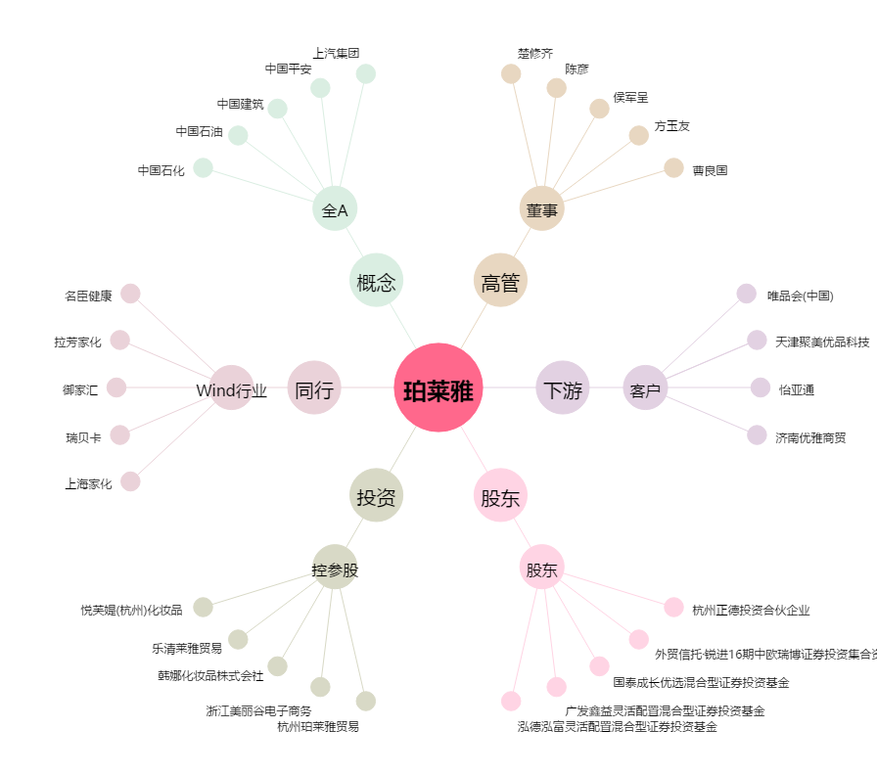
珀莱雅[603605.SH] - 关系概览图

